requirement
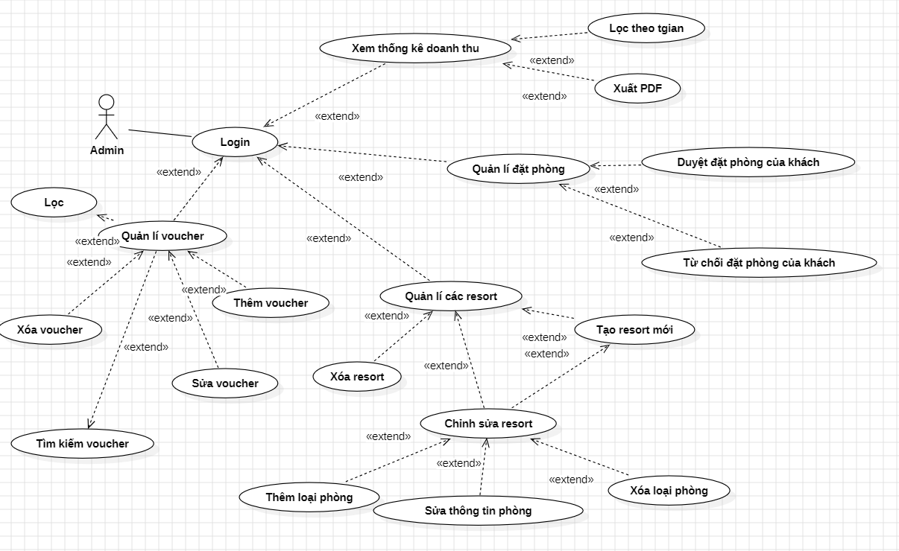
System overview
Hệ thống là một website đặt phòng homestay/resort cho phép khách hàng tìm kiếm phòng, đặt phòng và quản lý đơn đặt phòng. Hệ thống cũng cung cấp trang quản trị cho admin để quản lý phòng, đặt phòng, khách hàng và thống kê doanh thu. Hệ thống được truy cập thông qua trình duyệt web.
Actors
Customer Use Case
Admin Use Case
Customer Functions
Admin Functions
Room Information Requirements
Non-Functional Requirements

